基礎設計
クエスト基礎設計フォーマット
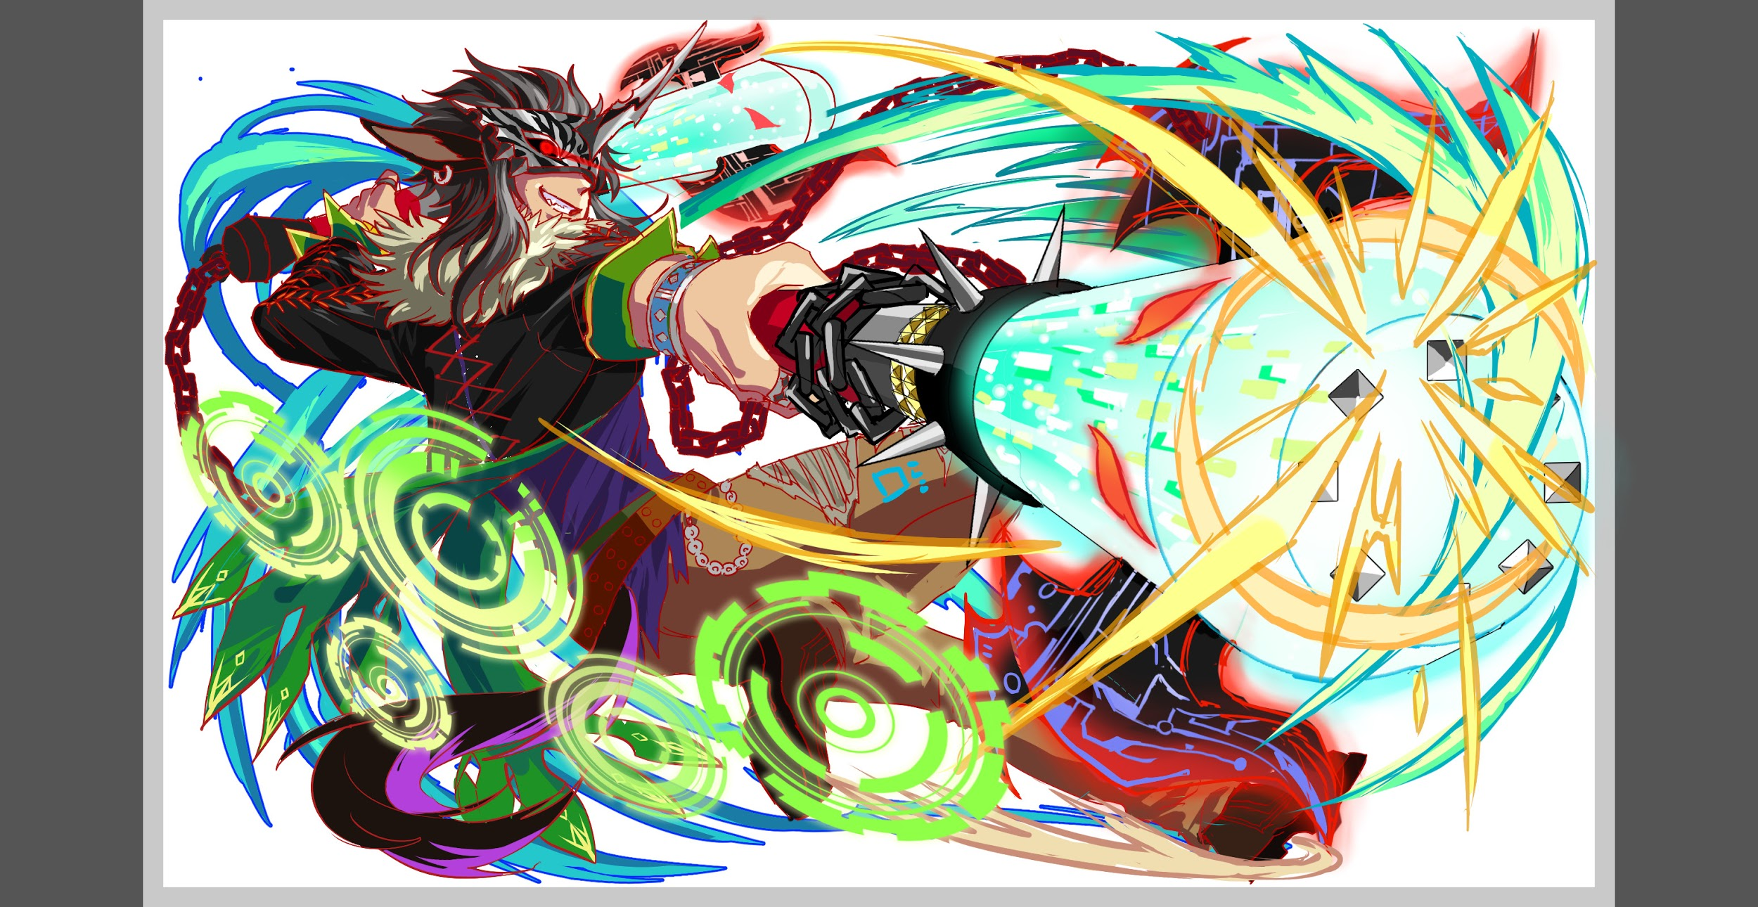
 | 認識合わせ

 |  | クエストの位置づけ |  | ウィザード
 |  | クエストの存在意義 |  | 上級者の遊び場。★６まで育つユニットが手に入る。超上級者はここを周回してバグマのユニットを作る。
 |  | つまり |  | ある程度の難易度を持ちながら、周回のしやすさとのバランスを取りましょう

 | 基本情報


 |  | クエスト名 |  | 牛頭馬頭襲来！
 |  | 難易度 |  | 超絶級/ウィザード級
 |  | ボスキャラクター名称 |  | 牛頭馬頭
 |  | ボスキャラクター情報 |  | 緑/ゴッド・アニマル/攻撃

 |  | ステージギミック |  | ハートパネル無し
 |  | エネミーギミックA |  | ヒューマンスキルバインド
 |  | エネミーギミックB
 |  | キラー |  | ヒューマン・アニマル
 |  | 対応できるユニット数
 |  | フロア構成要望
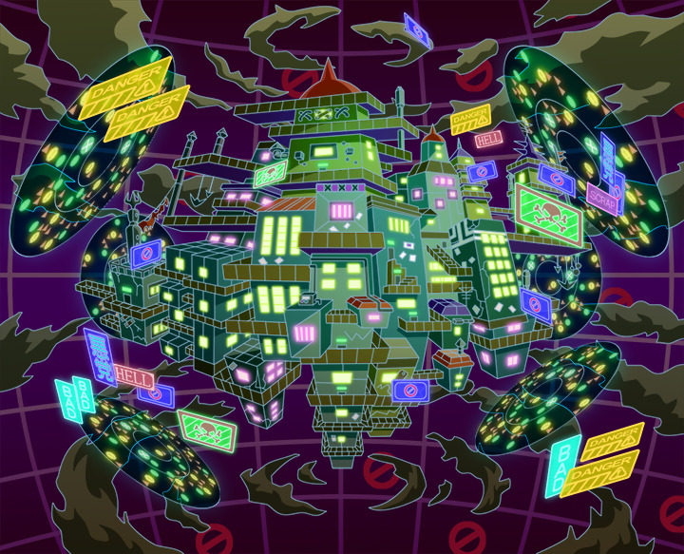
 |  | 実現したいユーザー体験 |  | ■要件 ・地獄にはハートなんて無い！ということで、ハートなしクエストにしたい。 ・道中やボスでウィルスを使用してくる。(ウィルス解除の閻羅やフウガが居ないと辛い) ・閻羅王のCスキルが攻撃タイプキラーになっている為、道中攻撃タイプ多めに組みたい ・ハートが無いため、Cスキルでの回復かハート変換、リジェネ等を持つユニットが1体は必須 ・回復が完全にできないときついかもしれないので、ユーザーのPSによって回復できる場所を作ってあげたい (カーマとは違う形が好ましい) ・人は抵抗できない感じにしたい為、ヒューマンには厳しいクエストを想定 ・孫悟空辺りを連れていけると良さそうです
 |  | ステージギミック早見表 (2016/7/4更新) ※パーティの組み方に影響を与える戦略要素 |  | ウィルス / スリープ / スキルバインド / カウンター / 全体攻撃 / 連続攻撃 / パネル変換禁止 / 爆風軽減 / 時限式ダメージパネル / お邪魔パネル / パネルプロテクト / 暗闇 / {赤・青・黄・緑・ハート}無効 / {赤・青・黄・緑・ハート}ドロップDOWN / タップ数変更 / チェーン数変更 / {ヒューマン / アニマル / マシン / ドラゴン / ゴッド / unknown}キラー / {ヒューマン / アニマル / マシン / ドラゴン / ゴッド / unknown}限定 /

 |  | クリア報酬

 |  | 補足

 | 活躍させたいユニット

 |  | ラベル | ユニット名 | 概要コメント
 |  | SS(Level:99) | 閻羅王 | スキル:ウィルス解除+緑パネルを赤パネルに、ランダムで8個Cパネルに変換 Cスキル:攻撃タイプキラー+ウィルス
 |  | S(Level:99) | アマテラス | バフ・ゴッドキラー
 |  | S(Level:99) | カーマ | 回復
 |  | SS(Level:99) | メタトロン | ウィルス解除 リジェネ

 | フロア構成
 |  |  | バハムート以外全員体力高め
 |  | フロア１
 |  | 登場ユニット | 攻撃力 | 概要・行動パターン
 |  | R4バハムート speed1 | 3000程度（緑PTの体力検証次第） | 開幕 5ターンヒューマンスキルバインド 高確率で単体ヒューマンキラー2連続攻撃 | 地獄へようこそ〜！な人達
 | 攻 | R4フェンリル speed2 | 3500 | 高確率で全体攻撃 | 半端な緑PTは突破できない

 |  | フロア2
 |  | 登場ユニット | 攻撃力 | 概要・行動パターン
 | 攻 | R4ピーターパン speed1 | 4000 | 開幕3ターンウィルス 以降、3ターンごとにウィルスを掛け直す。徐々に威力が強くなっていく。 | 地獄に落ちた人達
 | 攻 | R4チエミ speed2 | 4000 | 全体アニマルキラー、全体青キラーを交互に行う HP50%以下で3ターンヒューマンスキルバインド | 半端な青PTは苦戦する

 |  | フロア3
 |  | 登場ユニット | 攻撃力 | 概要・行動パターン
 | 攻 | R5オセ speed1 | 5000 | 開幕 状態異常耐性 2ターンごとに赤時限式ダメージパネル2個生成 HP50%以下で1ターン緑パネルドロップ率ゼロ HP50%以下で緑パネル吸収攻撃（強い）
 | 攻 | R5オセ（2ゲージ目） speed1 | 6000〜 | 開幕 状態異常耐性 HPを20％削るごとに回復してもらえる。 （PTの体力を直接回復） 毎ターン20％ずつ削っていれば毎ターン回復となり、全快できる。 削れなかった場合は全体攻撃 | 唯一の回復チャンス

 |  | フロア4
 |  | 登場ユニット | 攻撃力 | 概要・行動パターン
 | 攻 | R4牛頭馬頭 speed2 | 8000 | 開幕 状態異常耐性＋永続で弱ウィルス 奇数ターンでアニマルキラー＋邪魔パネル2つ 偶数ターンで8連続攻撃 HP50%以下でヒューマン3ターンスキルバインド HP50%以下で状態異常キラー（スキルバインド・ウィルス）
 | 攻 | R5牛頭馬頭 speed1 （2ゲージ目） | 7000 | 開幕 状態異常耐性＋5ターン強力なウィルス 1ターン目 青パネル吸収攻撃 2ターン目 クリティカル 3ターン目 8連続攻撃 （アマテ防御バフで耐えるギリギリ） 4ターン目 緑パネル吸収攻撃 5ターン目 予告 6ターン目 即死攻撃

